Titelblatt
Tabelle
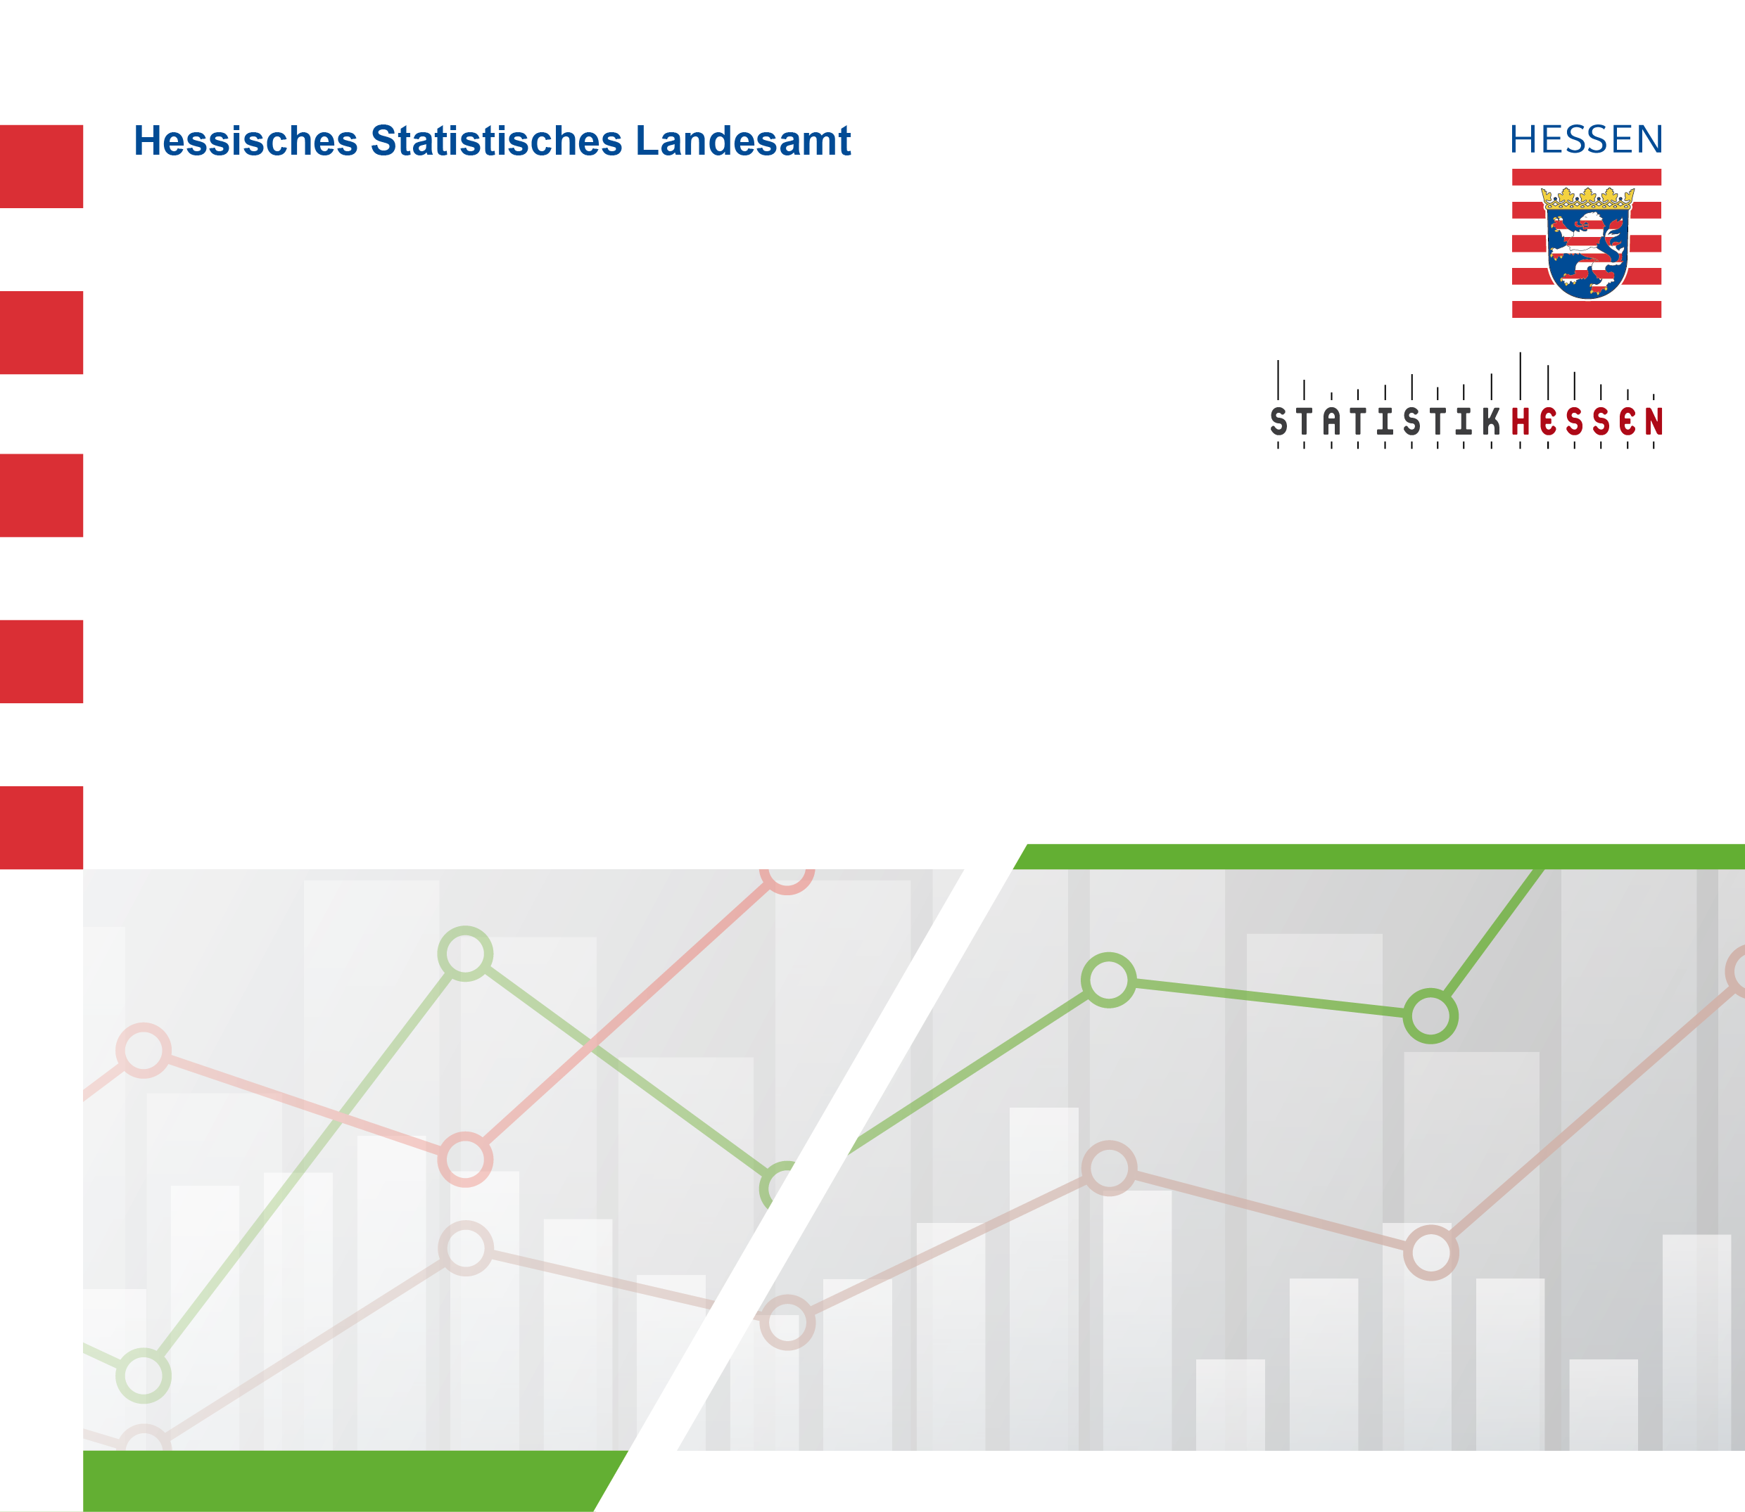
 |  | August 2026
 | Straßenverkehrsunfälle mit Personenschaden
 | und Verunglückte in Hessen im Juni 2026

 | Vorläufige Ergebnisse

